상품제안서
시크론 여행용 미니 레디백 11인치 | 상품코드: S38065

 |  |  |  |  |  |  | 02-713-8555 | www.synergygift.co.kr
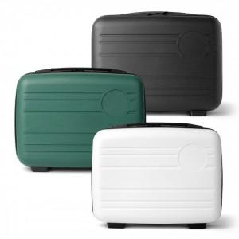 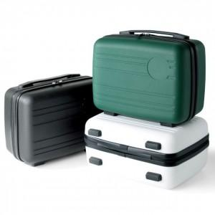

【상세/제작정보】

【인쇄/포장옵션】 | 레이저, 에폭시, 풀칼라 / 포장불가능

【공급단가】 | 수량 | 50~ | 100~ | 300~ | 1,000~ | 3,000~
*VAT별도 | 그린 | 12,500원 | 12,200원 | 11,700원 | 11,200원 | 11,000원
 | 화이트 | 12,500원 | 12,200원 | 11,700원 | 11,200원 | 11,000원
 | 블랙 | 12,500원 | 12,200원 | 11,700원 | 11,200원 | 11,000원

【상품 URL】 | https://www.synergygift.co.kr:443/src/goods_detail.php?gdno=38065

